MEG
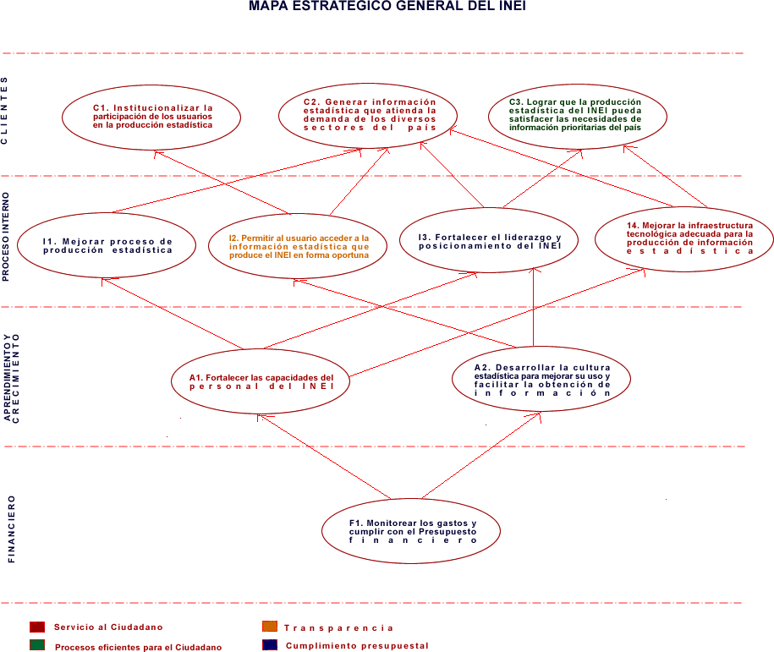
Objetivo(s) Funcionales | Indicador(es)
C1
C1.1

C2
C1.1, C1.2

C3
C1.1, C1.2

I1
I1.1
I2
I1.1
I3
I1.2
I4
I1.3, A1.1

A1
A1.1, A.1.2

A2
A.1.1

F1
F1.1

MEF
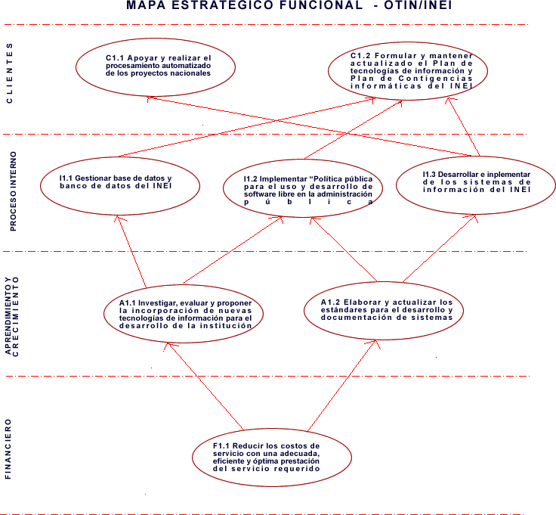
Objetivo MEG | Indicador(es)
C1.1
C1

C1.2
C2, C3

C1.3
C1
I1.1
I1, I2

I1.2
I3

I1.3
I4

A1.1
A1, A2

A1.2
A1

F1.1
F1

